Sheet1
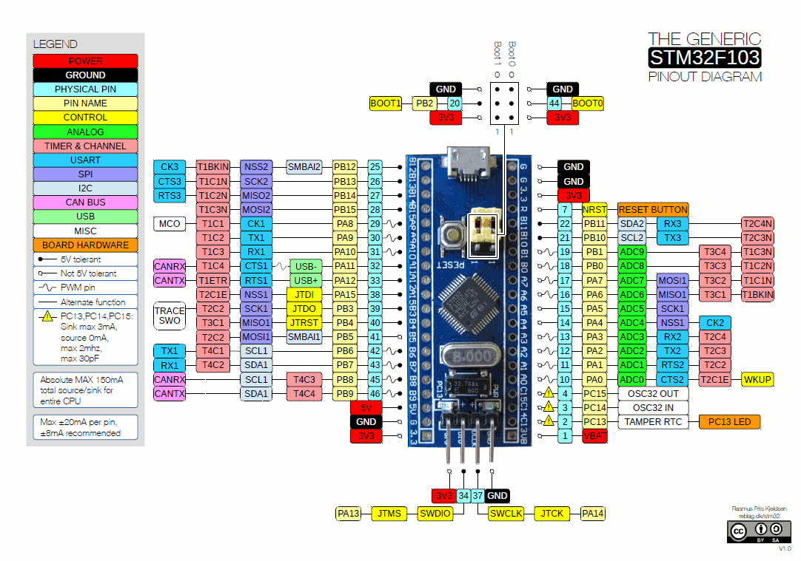
 | Internal Alt Func | Connected to
A0
A1
A2 | TX2
A3 | RX2
A4
A5
A6 | TIM3-0 | MotorPWM4
A7 | TIM3-1 | MotorPWM5
A8 | TIM1-0 | MotorPWM0
A9 | TIM1-1 | MotorPWM1
A10 | TIM1-2 | MotorPWM2
A11 | TIM1-3 | MotorPWM3
A12
A13
A14
A15
B0
B1
B2
B3
B4
B5
B6
B7
B8
B9
B10
B11
B12
B13
B14
B15
C13
C14
C15

